Бар-репорты
ID | Название | Статус | Серьезность | Приоритет | Автор | Исполнитель | Тестовое окружение | Предусловие | Шаги | Ожидаемый результат | Фактический результат | Вложение
Za01 | Несоответствие названий разделов в каталоге товаров заявленным в макете (ВЕРСТКА). | New | S3 - Major | P1-High | Захарова М.Б. |  | ОС: Windows 7 Браузер: Google Chrome Версия 109.0.5414.120 |  | Открыть главную страницу сайта https://testers-task.idaproject.com/1/ | 1. На главной странице есть каталог, в котором указаны три раздела товаров: Рюкзаки, Футболки, Рубашки | 1. Названия разделов товаров отличаются от макета и называются Рюкзаки, Сумки-мессенджеры, Деловые сумки
Za02 | Цвет названия раздела в каталоге не меняется при наведении на него курсора мышки (ВЕРСТКА). | New | S5 - Trivial | P3-Low | Захарова М.Б. |  | ОС: Windows 7 Браузер: Google Chrome Версия 109.0.5414.120 | Открыть главную страницу сайта https://testers-task.idaproject.com/1/ | 1. Навести курсор мышки на любой не активный раздел каталога. | 1. При наведении курсора мышки на неактивный раздел каталога его цвет должен измениться со светло-серого на темно-серый цвет. | 1. Цвет не меняется.
Za03 | Нет возможности зайти в карточку товара (ДЕФЕКТ UX). | New | S3 - Major | P1-High | Захарова М.Б. |  | ОС: Windows 7 Браузер: Google Chrome Версия 109.0.5414.120 | Открыть главную страницу сайта https://testers-task.idaproject.com/1/ | 1. Кликнуть на карточку любого товара. | 1. Открывается карточка выбранного товара. | 1. Карточка товара не открывается.
Za04 | Нет возможности поставить рейтинг товару из карточки товара (ДЕФЕКТ UX) | New | S4-Minor | P2-Medium | Захарова М.Б. |  | ОС: Windows 7 Браузер: Google Chrome Версия 109.0.5414.120 | Открыть главную страницу сайта https://testers-task.idaproject.com/1/ | 1. Открыть карточку любого товара. 2. Кликнуть на звездочки. | 1. Заходим в карточку товара. 2. Звездочки активны, рейтинг проставился. | 1. Карточка товара не открывается.
Za05 | В карточке товара звездочка рейтинга закрашивается неверно (ВЕРСТКА). | New | S5 - Trivial | P3-Low | Захарова М.Б. |  | ОС: Windows 7 Браузер: Google Chrome Версия 109.0.5414.120 | Открыть главную страницу сайта https://testers-task.idaproject.com/1/ | 1. Открыть карточку товара, например DISTRICT MM. | 1. Звездочка закрашена больше чем наполовину, есть один незакрашенный угол. | 1.Звездочка закрашена почти полностью, в макете у заездочки больше незакрашенного пространства. | 
Za06 | Отсутствует фото в карточке товара (ВЕРСТКА). | New | S4-Minor | P2-Medium | Захарова М.Б. |  | ОС: Windows 7 Браузер: Google Chrome Версия 109.0.5414.120 |  | Открыть главную страницу сайта https://testers-task.idaproject.com/1/ | 1. В карточке товара присутствует фото этого товара. | 1. В карточке товара фото отсутствует. | 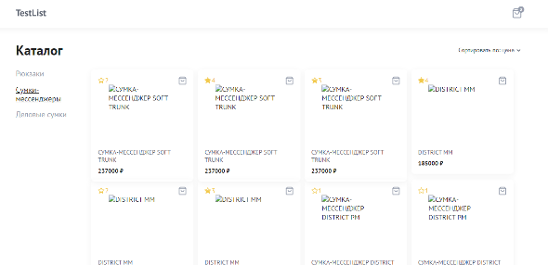
Za07 | Дублируются наименования товара в каталоге (ВЕРСТКА). | New | S4-Minor | P2-Medium | Захарова М.Б. |  | ОС: Windows 7 Браузер: Google Chrome Версия 109.0.5414.120 |  | Открыть главную страницу сайта https://testers-task.idaproject.com/1/ | 1. Наименования товаров в каталоге не повторяются. | 1. В каталоге повторяются наименования товаров, при этом рейтинг у товаров отличается. | 
Za08 | Наименование товара в карточке отображается на кириллице и латинице в верхнем регистре (ВЕРСТКА). | New | S5 - Trivial | P3-Low | Захарова М.Б. |  | ОС: Windows 7 Браузер: Google Chrome Версия 109.0.5414.120 |  | Открыть главную страницу сайта https://testers-task.idaproject.com/1/ | 1. Наименование товара указано на кириллице и латинице в верхнем и нижнем регистре. | 1. Наименование товара указано на кириллице и латинице только в верхнем регистре.
Za09 | Наименование товара в карточке товара отображается два раза (ВЕРСТКА). | New | S5 - Trivial | P3-Low | Захарова М.Б. |  | ОС: Windows 7 Браузер: Google Chrome Версия 109.0.5414.120 |  | Открыть главную страницу сайта https://testers-task.idaproject.com/1/ | 1. В карточке товара указано наименование товара один раз. | 1. В карточке товара указанное наименование товара дублируется. | 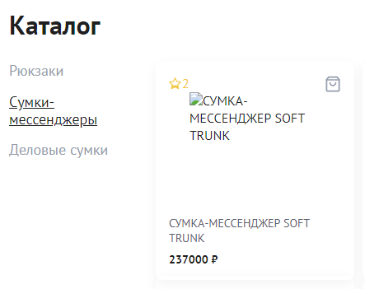
Za10 | В карточке товара цена на товар указана без разделительных пробелов (ВЕРСТКА). | New | S5 - Trivial | P3-Low | Захарова М.Б. |  | ОС: Windows 7 Браузер: Google Chrome Версия 109.0.5414.120 |  | Открыть главную страницу сайта https://testers-task.idaproject.com/1/ | 1. При указании цены тысячные отбиты неразрывными пробелами. | 1. При указании цены тысячные не отбиты неразрывными пробелами. | 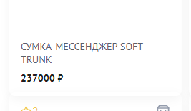
Za11 | Кнопка Отправить в корзине товара видна неполностью (ВЕРСТКА). | New | S5 - Trivial | P3-Low | Захарова М.Б. |  | ОС: Windows 7 Браузер: Google Chrome Версия 109.0.5414.120 | Открыть главную страницу сайта https://testers-task.idaproject.com/1/. Товар добавлен в корзину в количестве 2 штук. | 1. Перейти в корзину. | 1. При наличии в корзине товаров в количестве 2 и более кнопка Отправить видна в полном объеме. | 1. При наличии в корзине товаров в количестве 2 и более кнопка Отправить видна неполностью. | 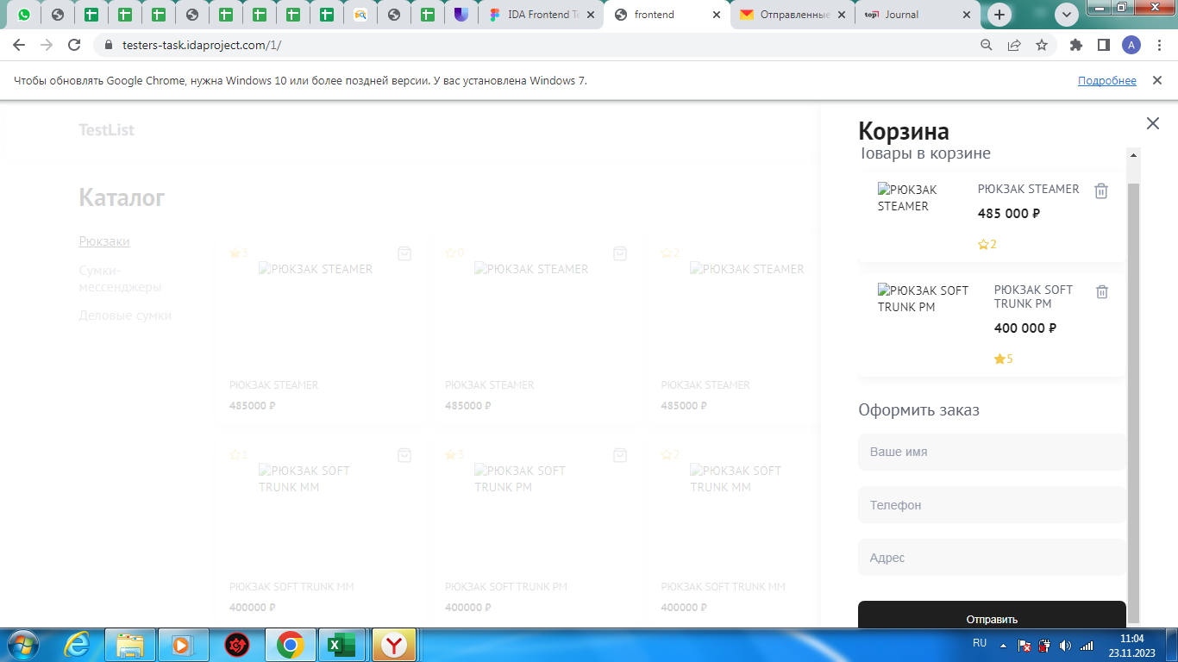
Za12 | Значок руки имеет другое изображение (ВЕРСТКА). | New | S5 - Trivial | P3-Low | Захарова М.Б. |  | ОС: Windows 7 Браузер: Google Chrome Версия 109.0.5414.120 | Открыть главную страницу сайта https://testers-task.idaproject.com/1/ | 1. Навести курсор мышки на любой раздел каталога | 1. Значок мышки меняется с указателя в виде стрелки на указатель в форме руки. Значок руки имеет черное очертание и наклонен в левую сторону. | 1. Значок мышки меняется с указателя в виде стрелки на указатель в форме руки. Значок руки по форме отличается от заявленного в макете.
Za13 | Несоотвествие размера иконки корзина в карточке товара (ВЕРСТКА). | New | S5 - Trivial | P3-Low | Захарова М.Б. |  | ОС: Windows 7 Браузер: Google Chrome Версия 109.0.5414.120 |  | Открыть главную страницу сайта https://testers-task.idaproject.com/1/ | 1. Иконка корзина и знак звездочка в карточке товара одинакового размера. | 1. Иконка корзина больше знака звездочка в карточке товара.
Za14 | Возможно повторное нажатие иконки Корзина в карточке товара (ФУНКЦИОНАЛ). | New | S4-Minor | P2-Medium | Захарова М.Б. |  | ОС: Windows 7 Браузер: Google Chrome Версия 109.0.5414.120 | Открыть главную страницу сайта https://testers-task.idaproject.com/1/ | 1. Кликнуть на иконку Корзина в любом товаре в каталоге. 2. Кликнуть на иконку Корзина в этом же товаре. | 1. Товар добавлен в корзину. Сверху появилась надпись - Товар добавлен в корзину. 2. Товар не добавлен в корзину. Иконка Корзина неактивна. | 1. Товар добавлен в корзину. Сверху появилась надпись - Товар добавлен в корзину. 2. Товар не добавлен в корзину. Сверху появилась надпись - Товар удален из корзины. Товар из корзины не удален.
Za15 | Размер шрифта в заголовке карточки товара отличается от макета (ВЕРСТКА). | New | S5 - Trivial | P3-Low | Захарова М.Б. |  | ОС: Windows 7 Браузер: Google Chrome Версия 109.0.5414.120 |  | Открыть главную страницу сайта https://testers-task.idaproject.com/1/ | 1. Размер шрифта в заголовке соотвествует размеру в макете. | 1. Размер шрифта в заголовке не соответствует размеру в макете.
Za16 | Нет возможности увеличить или уменьшить количество товара в корзине (ДЕФЕКТ UX). | New | S3 - Major | P1-High | Захарова М.Б. |  | ОС: Windows 7 Браузер: Google Chrome Версия 109.0.5414.120 | Открыть главную страницу сайта https://testers-task.idaproject.com/1/. Товар добавлен в корзину. | 1. Перейти в корзину. | 1. В корзине у товара есть знаки плюс и минус, чтобы добавить или убавить количество товара. | 1. В корзине у товара отсутствует возможность добавить или убавить количество товара.
Za17 | Присутствует функция перемотки в корзине (ВЕРСТКА). | New | S5 - Trivial | P3-Low | Захарова М.Б. |  | ОС: Windows 7 Браузер: Google Chrome Версия 109.0.5414.120 | Открыть главную страницу сайта https://testers-task.idaproject.com/1/. Товар добавлен в корзину в количестве 3 штук. | 1. Перейти в корзину. | 1. При наличии в корзине товаров в количестве 3 и более штук нет полосы прокрутки. | 1. При наличии в корзине товаров в количестве 3 и более появляется полоса прокрутки. | 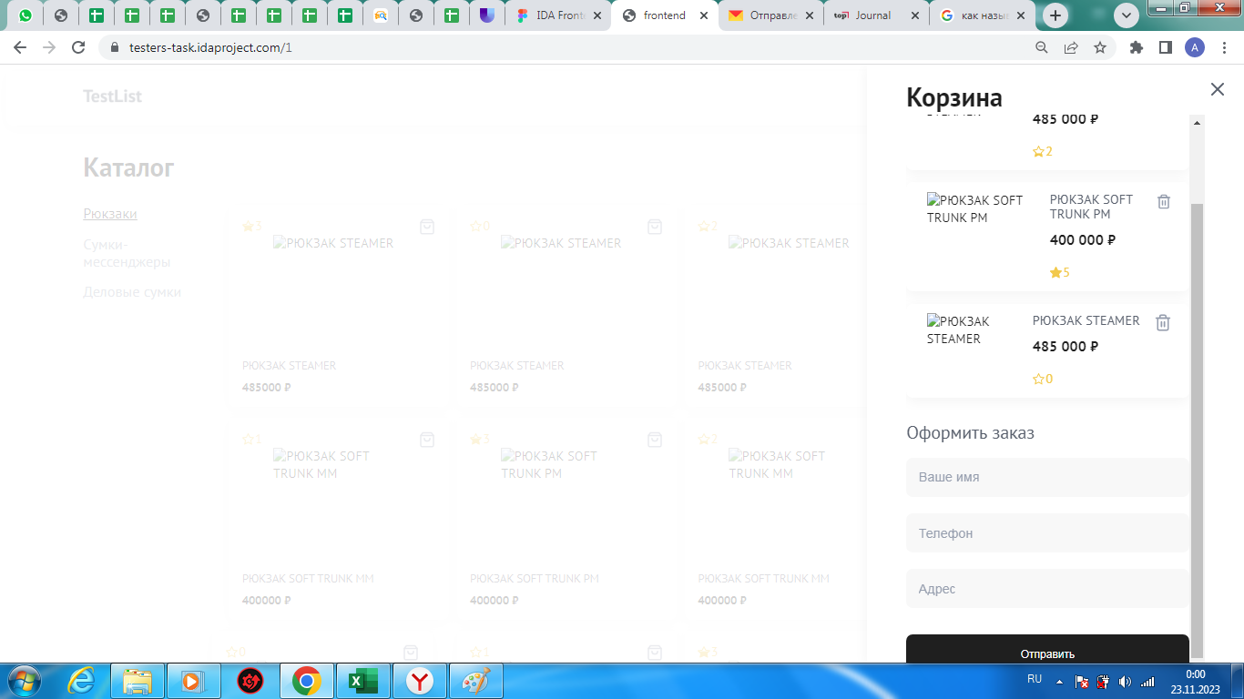
Za18 | Не удаляется товар из корзины (ФУНКЦИОНАЛ). | New | S3 - Major | P1-High | Захарова М.Б. |  | ОС: Windows 7 Браузер: Google Chrome Версия 109.0.5414.120 | Открыть главную страницу сайта https://testers-task.idaproject.com/1/. Товар добавлен в корзину. | 1. Перейти в корзину. 2. Кликнуть на иконку мусорного бака. | 1. Открылась корзина. 2. Товар удален из корзины. | 1. Открылась корзина. 2. Сверху появилась надпись - Товар удален из корзины. Товар из корзины не удален. | 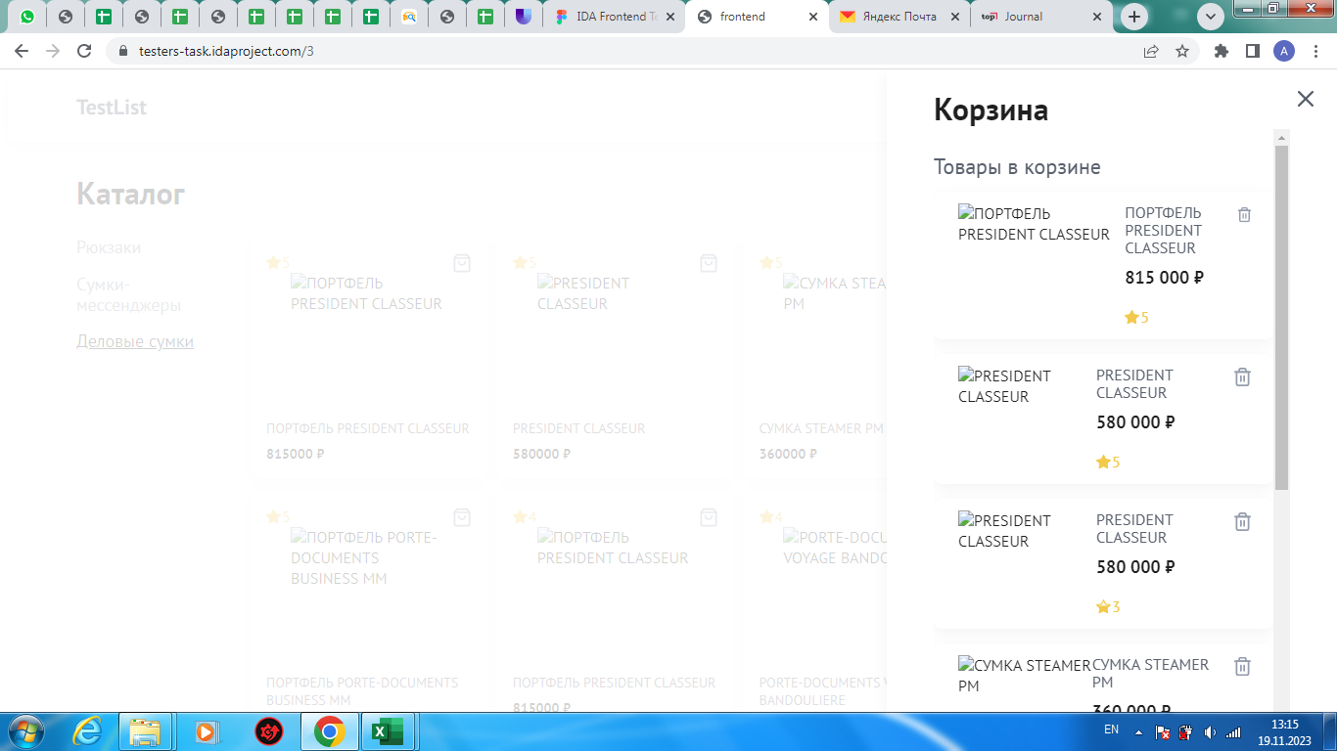
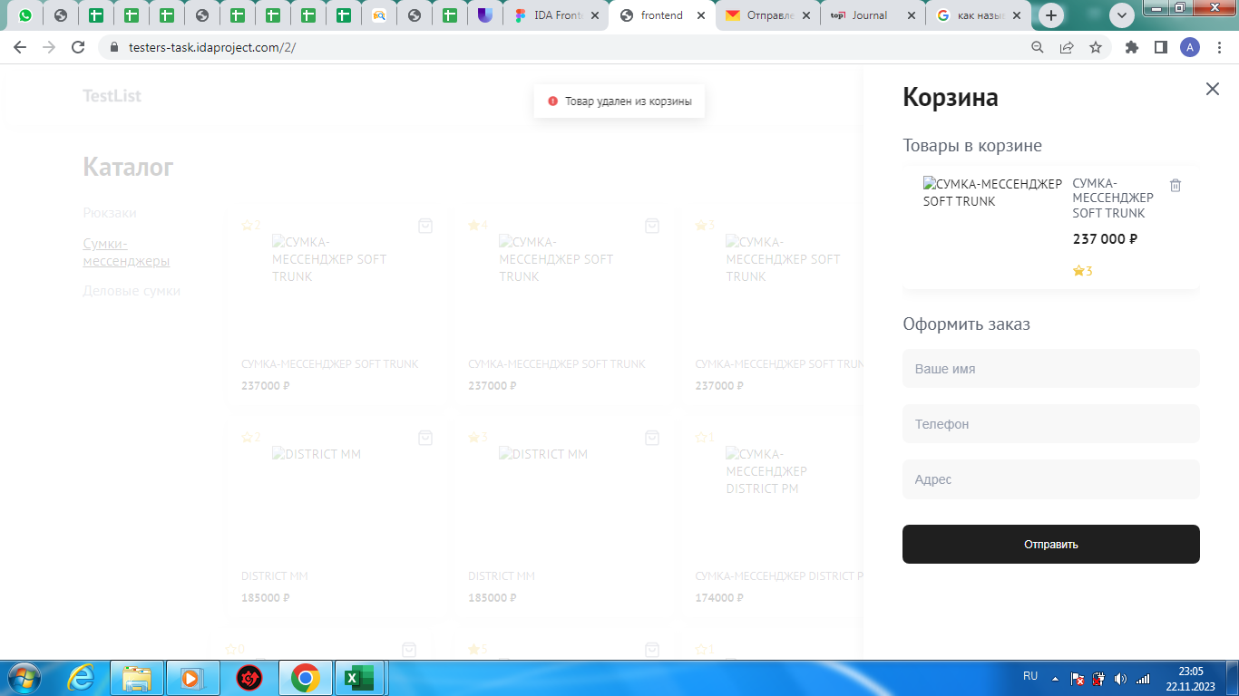
Za19 | Нет итогового расчета стоимости выбранных товаров в корзине (ДЕФЕКТ UX). | New | S3 - Major | P1-High | Захарова М.Б. |  | ОС: Windows 7 Браузер: Google Chrome Версия 109.0.5414.120 | Открыть главную страницу сайта https://testers-task.idaproject.com/1/. Товар добавлен в корзину в количестве 2 штук. | 1. Перейти в корзину. | 1. Есть строка Итого, где рассчитана полная сумма за весь заказ. | 1. Отсутствует строка Итого. Не рассчитана итоговая сумма за заказ. | 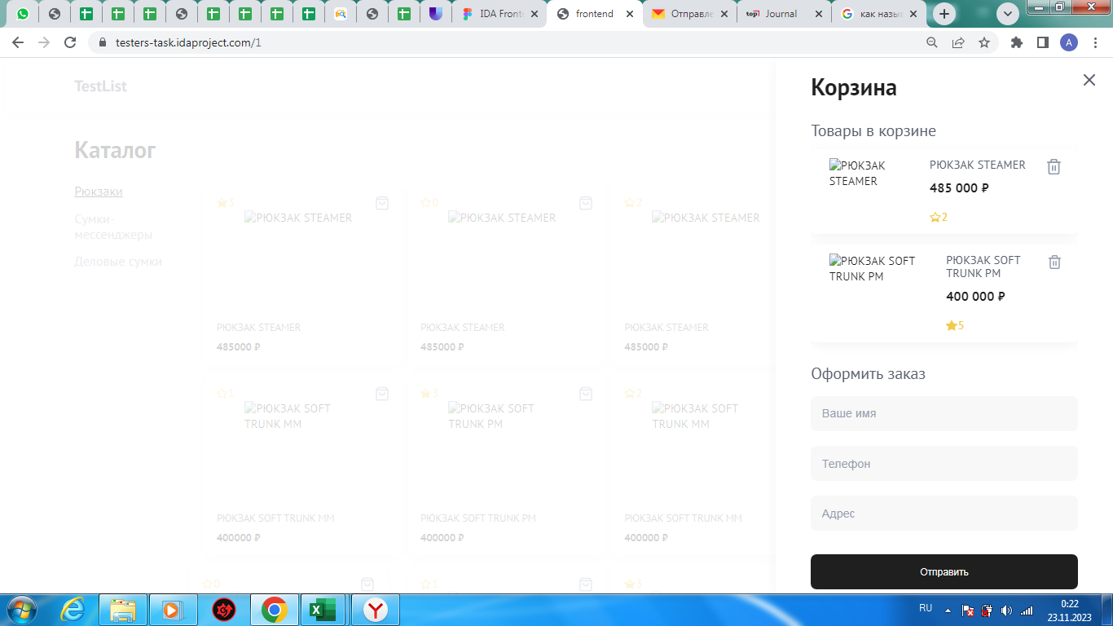
Za20 | В корзине у карточки товара значок звездочки не прикреплен к карточке товара (ВЕРСТКА). | New | S5 - Trivial | P3-Low | Захарова М.Б. |  | ОС: Windows 7 Браузер: Google Chrome Версия 109.0.5414.120 | Открыть главную страницу сайта https://testers-task.idaproject.com/1/. Товар добавлен в корзину. | 1. Перейти в корзину. | 1. Значок звездочка прикреплен к карточке товара. | 1. Значок звездочка находится ниже карточки товара, добавленного в корзину.
Za21 | Разные размеры иконки мусорного бака у товаров, добавленных в корзину (ВЕРСТКА). | New | S5 - Trivial | P3-Low | Захарова М.Б. |  | ОС: Windows 7 Браузер: Google Chrome Версия 109.0.5414.120 | Открыть главную страницу сайта https://testers-task.idaproject.com/1/. | 1. Кликнуть на иконку корзина в карточке товара, например рюкзак STEAMER, 2. Кликнуть на иконку корзина в карточке товара, например рюкзак SOFT TRANK PM 3. Перейти в корзину. | 1. Товар добавлен в корзину. 2. Товар добавлен в корзину. 3.Иконки мусорного бака у товаров одинакового размера. | 1. Товар добавлен в корзину. 2. Товар добавлен в корзину. 3. Иконки мусорного бака у товаров разного размера. | 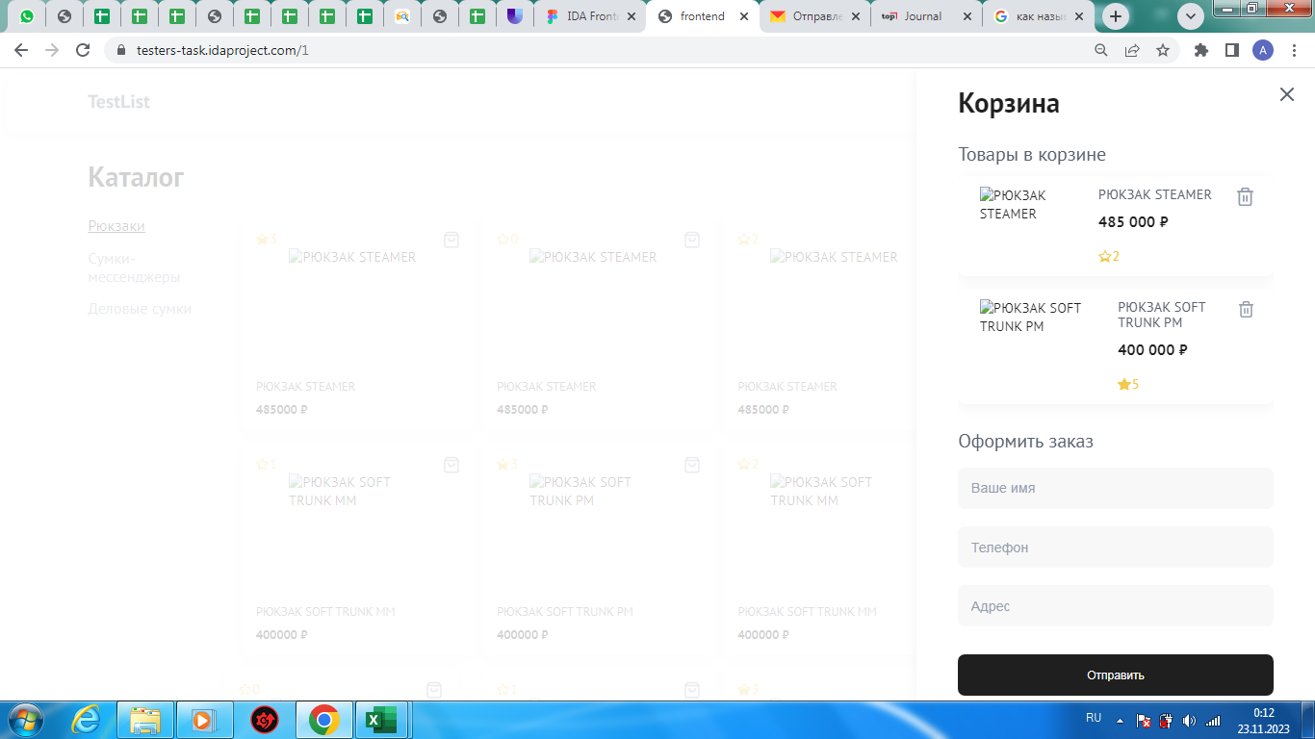
Za22 | В корзине при наведении на иконку мусорного бака, отображенного в карточке товара, цвет иконки не меняется (ВЕРСТКА). | New | S5 - Trivial | P3-Low | Захарова М.Б. |  | ОС: Windows 7 Браузер: Google Chrome Версия 109.0.5414.120 | Открыть главную страницу сайта https://testers-task.idaproject.com/1/. Товар добавлен в корзину. | 1. Перейти в корзину. 2. Навести курсор мышки на иконку мусорного бака. | 1. Открылась корзина. 2. Цвет иконки мусорного бака изменился со светло-серого на черный цвет. | 1. Открылась корзина. 2. Цвет иконки мусорного бака не изменился.
Za23 | Отличие цветовой гаммы в выпадающем меню раздела "Сортировать по:" (ВЕРСТКА). | New | S5 - Trivial | P3-Low | Захарова М.Б. |  | ОС: Windows 7 Браузер: Google Chrome Версия 109.0.5414.120 | Открыть главную страницу сайта https://testers-task.idaproject.com/1/ | 1. Кликнуть на строке "Сортировать по" слово - цене. 2. Переместить курсор вниз на выпадающее меню. | 1. Появляется выпадающее меню. 2. Строка окрашивается светло-серым цветом. | 1. Появляется выпадающее меню. 2. Строка окрашивается тёмно-серым цветом. | 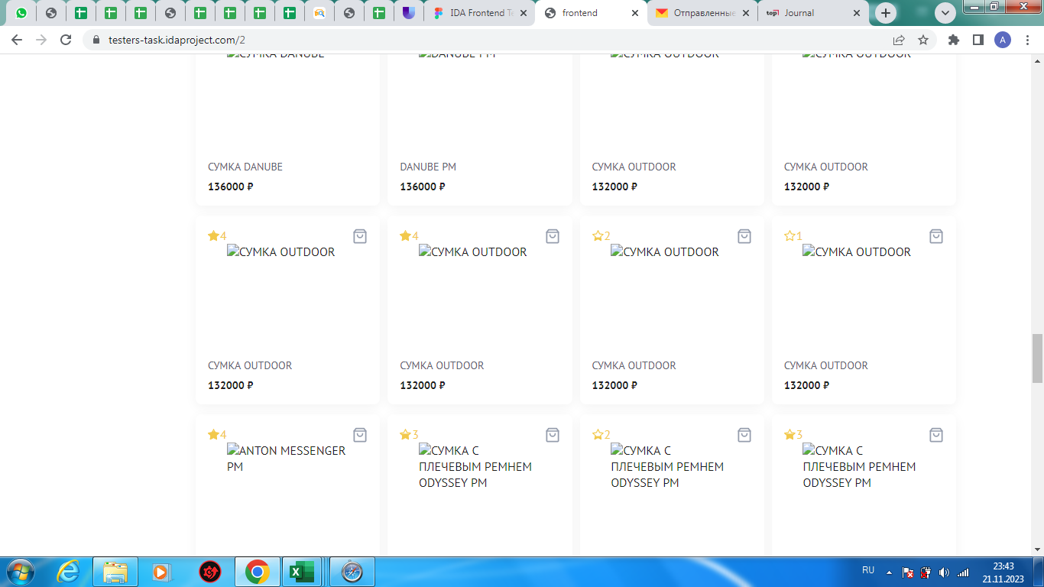 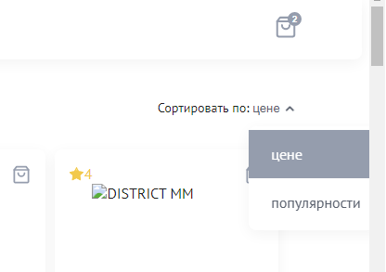
Za24 | Ошибка в названии выпадающего меню в разделе "Сортировать по:" (ВЕРСТКА). | New | S5 - Trivial | P3-Low | Захарова М.Б. |  | ОС: Windows 7 Браузер: Google Chrome Версия 109.0.5414.120 | Открыть главную страницу сайта https://testers-task.idaproject.com/1/ | 1. Кликнуть на строке "Сортировать по" слово - цене. | 1. Появляется выпадающее меню: По цене, По популярности. | 1. Появляется выпадающее меню: цене, популярности.
Za25 | Неверное отображение внешнего вида стрелочки в разделе "Сортировать по:" (ВЕРСТКА). | New | S5 - Trivial | P3-Low | Захарова М.Б. |  | ОС: Windows 7 Браузер: Google Chrome Версия 109.0.5414.120 |  | Открыть главную страницу сайта https://testers-task.idaproject.com/1/ | Стрелочка в виде закрашенного треугольника. | Стрелочка в виде галочки. Не закрашена.
Za26 | Неверное расположение стрелочки в разделе "Сортировать по:" (ВЕРСТКА). | New | S5 - Trivial | P3-Low | Захарова М.Б. |  | ОС: Windows 7 Браузер: Google Chrome Версия 109.0.5414.120 | Открыть главную страницу сайта https://testers-task.idaproject.com/1/ | 1. Кликнуть на строке "Сортировать по" слово - цене. | Появляется выпадающее меню. Стрелочка направлена вниз. | Появляется выпадающее меню. Стрелочка меняет направление и направлена вверх.
Za27 | Ввод символов в поле ввода "Ваше имя" при оформлении заказа (ФУНКЦИОНАЛ). | New | S4-Minor | P2-Medium | Захарова М.Б. |  | ОС: Windows 7 Браузер: Google Chrome Версия 109.0.5414.120 | Открыть главную страницу сайта https://testers-task.idaproject.com/1/. Товар добавлен в корзину. | 1. Перейти в корзину. 2. В поле ввода "Ваше имя" ввести символы. | Отображается Warning "Введите корректные данные". | Введены символы. Warning не отображается. | 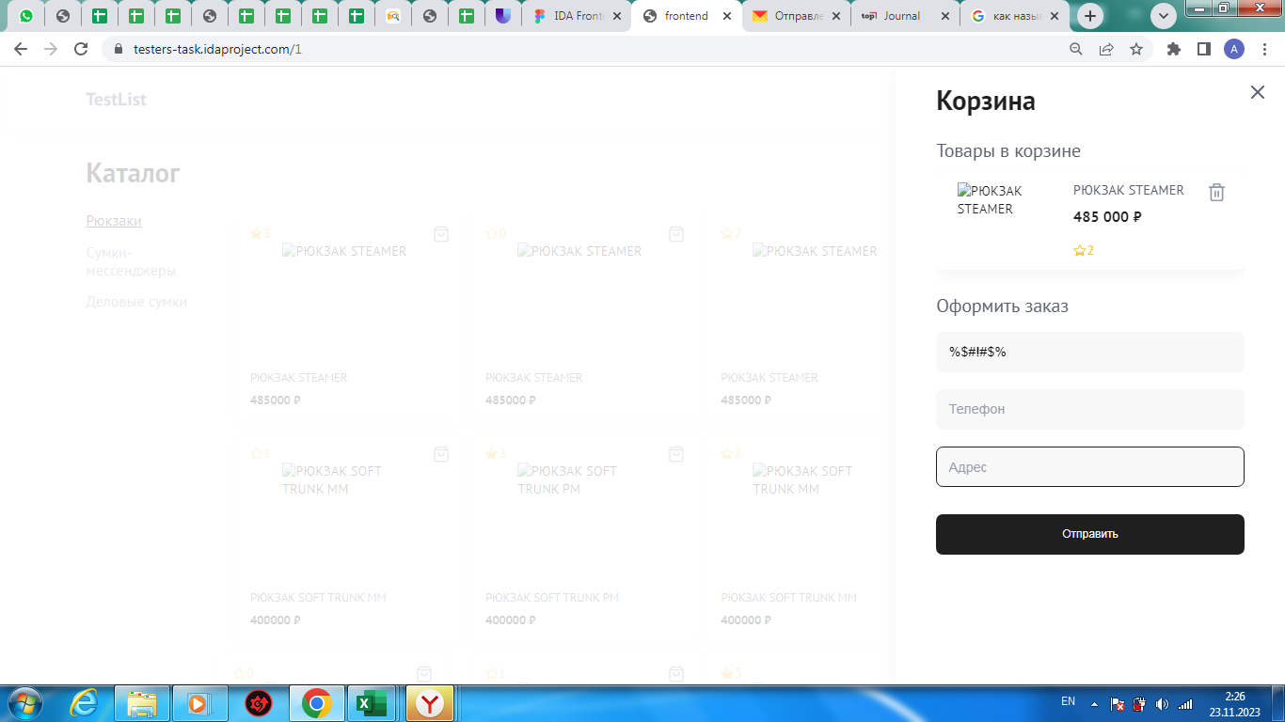
Za28 | Ввод комбинации из кириллицы и латиницы в поле ввода "Ваше имя" при оформлении заказа (ФУНКЦИОНАЛ). | New | S4-Minor | P2-Medium | Захарова М.Б. |  | ОС: Windows 7 Браузер: Google Chrome Версия 109.0.5414.120 | Открыть главную страницу сайта https://testers-task.idaproject.com/1/. Товар добавлен в корзину. | 1. Перейти в корзину. 2. В поле ввода "Ваше имя" ввести сочетание кириллицы и латиницы. | Отображается Warning "Введите корректные данные". | Введены сочетание латинских букв и кириллицы - несоответствие макету. Warning не отображается. | 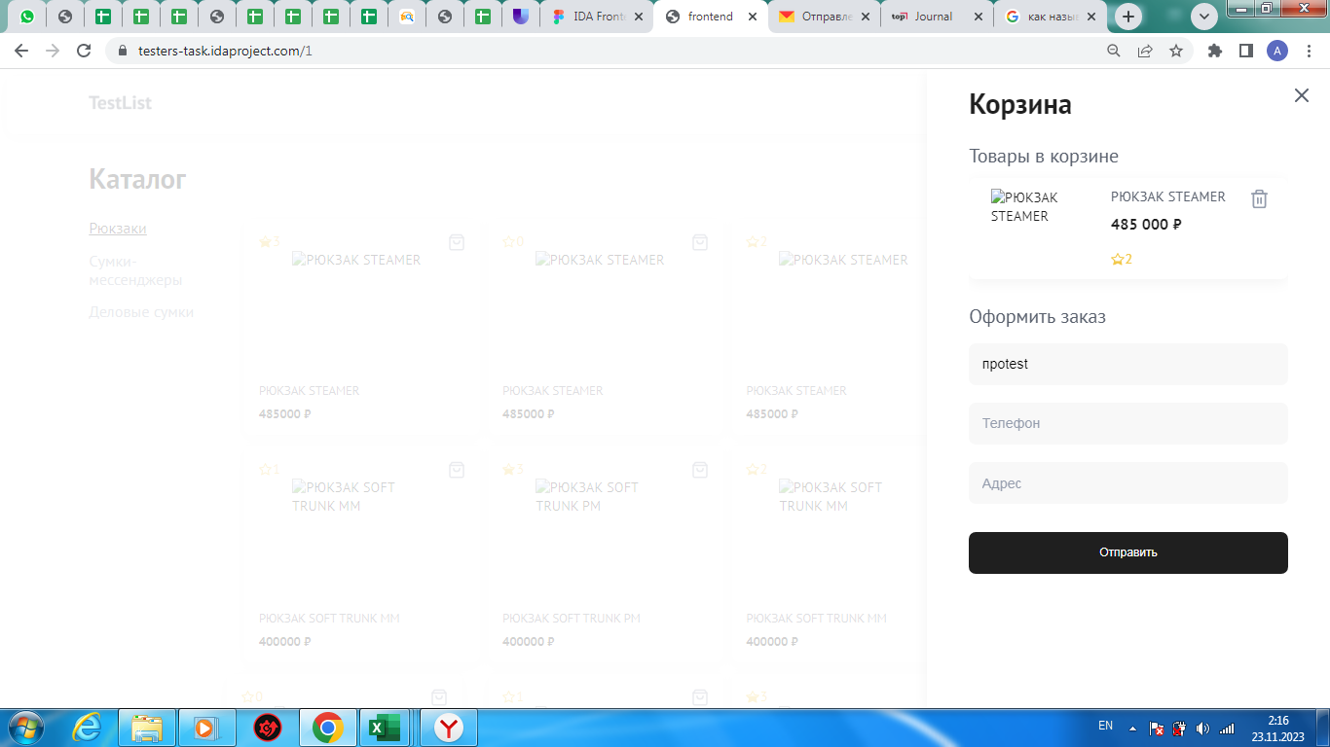
Za29 | Ввод цифр в поле ввода "Ваше имя" при оформлении заказа (ФУНКЦИОНАЛ). | New | S4-Minor | P2-Medium | Захарова М.Б. |  | ОС: Windows 7 Браузер: Google Chrome Версия 109.0.5414.120 | Открыть главную страницу сайта https://testers-task.idaproject.com/1/. Товар добавлен в корзину. | 1. Перейти в корзину. 2. В поле ввода "Ваше имя" ввести цифры. | Отображается Warning "Введите корректные данные". | Введены цифры. Warning не отображается. | 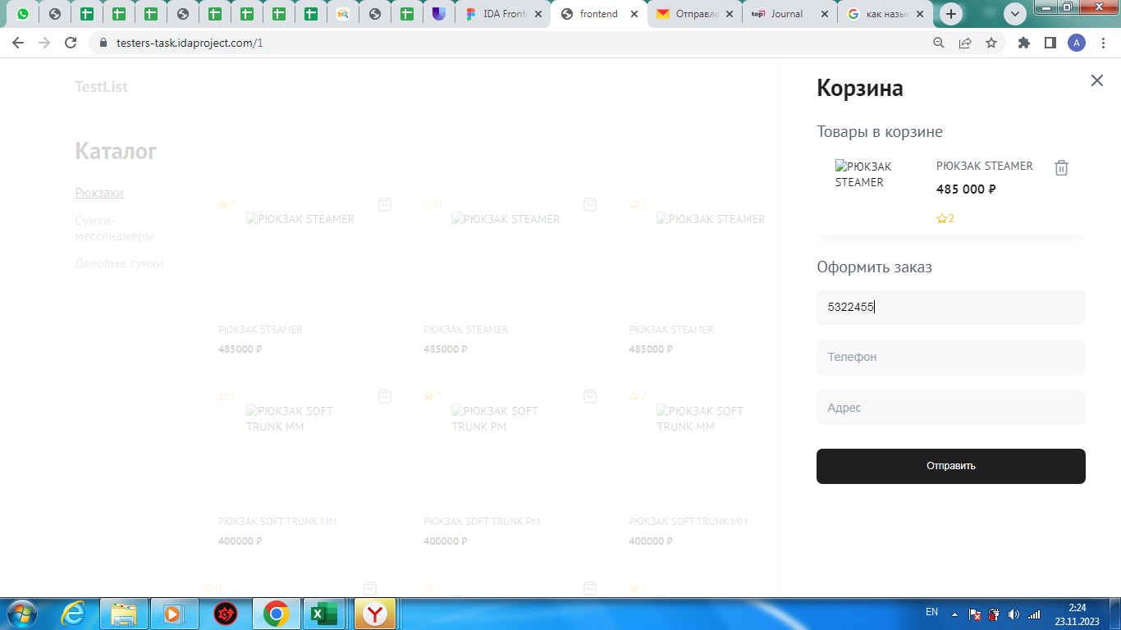
Za30 | Ввод латиницы в поле ввода "Ваше имя" при оформлении заказа (ФУНКЦИОНАЛ). | New | S4-Minor | P2-Medium | Захарова М.Б. |  | ОС: Windows 7 Браузер: Google Chrome Версия 109.0.5414.120 | Открыть главную страницу сайта https://testers-task.idaproject.com/1/. Товар добавлен в корзину. | 1. Перейти в корзину. 2. В поле ввода "Ваше имя" ввести латинские буквы. | Отображается Warning "Введите корректные данные". | Введены латинские буквы - несоответствие макету. Warning не отображается. | 
Za31 | Отсутствует ограничение на количество символов в поле ввода "Ваше имя" при оформлении заказа (ФУНКЦИОНАЛ). | New | S3 - Major | P2-Medium | Захарова М.Б. |  | ОС: Windows 7 Браузер: Google Chrome Версия 109.0.5414.120 | Открыть главную страницу сайта https://testers-task.idaproject.com/1/. Товар добавлен в корзину. | 1. Перейти в корзину. 2. В поле ввода "Ваше имя" ввести более 200 символов. | Нельзя ввести более 200 символов. Появляется Warning. | Количество вводимых символов не имеет ограничений. Warning не отображается. | 
Za32 | Ввод пустого значения в поле ввода "Ваше имя" при оформлении заказа (ФУНКЦИОНАЛ). | New | S4-Minor | P2-Medium | Захарова М.Б. |  | ОС: Windows 7 Браузер: Google Chrome Версия 109.0.5414.120 | Открыть главную страницу сайта https://testers-task.idaproject.com/1/. Товар добавлен в корзину. | 1. Перейти в корзину. 2. В поле ввода "Ваше имя" ничего не вводить. 3. Перейти на другое поле ввода. | Отображается Warning "Заполните поле". | Поле ввода пустое. Warning не отображается. | 
Za33 | Ввод пробела в поле ввода "Ваше имя" при оформлении заказа (ФУНКЦИОНАЛ). | New | S4-Minor | P2-Medium | Захарова М.Б. |  | ОС: Windows 7 Браузер: Google Chrome Версия 109.0.5414.120 | Открыть главную страницу сайта https://testers-task.idaproject.com/1/. Товар добавлен в корзину. | 1. Перейти в корзину. 2. В поле ввода "Ваше имя" ввести 1 пробел. 3. Перейти на другое поле ввода. | Отображается Warning "Заполните поле". | Данные ( в виде одного пробела) введены. Warning не отображается. | 
Za34 | Ввод пустого значения в поле ввода "Телефон" при оформлении заказа (ФУНКЦИОНАЛ). | New | S3 - Major | P2-Medium | Захарова М.Б. |  | ОС: Windows 7 Браузер: Google Chrome Версия 109.0.5414.120 | Открыть главную страницу сайта https://testers-task.idaproject.com/1/. Товар добавлен в корзину. | 1. Перейти в корзину. 2. В поле ввода "Телефон" ничего не вводить. 3. Перейти на другое поле ввода. | Отображается Warning "Заполните поле". | Поле ввода пустое. Warning не отображается.
Za35 | При написании в поле ввода "Телефон" цифр автоматически проставляются скобки (ВЕРСТКА). | New | S5 - Trivial | P3-Low | Захарова М.Б. |  | ОС: Windows 7 Браузер: Google Chrome Версия 109.0.5414.120 | Открыть главную страницу сайта https://testers-task.idaproject.com/1/. Товар добавлен в корзину. | 1. Перейти в корзину. 2. В поле ввода "Телефон" ввести цифры. | В поле ввода "Телефон" введены цифры, автоматически проставляется +7, скобки автоматически не проставляются. | В поле ввода "Телефон" введены цифры, автоматически проставляется +7 и скобки.
Za36 | Ввод неверного количества цифр в поле ввода "Телефон" при оформлении заказа (ФУНКЦИОНАЛ). | New | S3 - Major | P2-Medium | Захарова М.Б. |  | ОС: Windows 7 Браузер: Google Chrome Версия 109.0.5414.120 | Открыть главную страницу сайта https://testers-task.idaproject.com/1/. Товар добавлен в корзину. | 1. Перейти в корзину. 2. В поле ввода "Телефон" ввести одну цифру. 3. В поле ввода "Телефон" ввести 9 цифр. 4. В поле ввода "Телефон" ввести 11 цифр. | 1. Открыта корзина. 2.Данные введены.Отображается Warning "Введите корректные данные". 3.Данные введены.Отображается Warning "Введите корректные данные". 4.Данные введены.Отображается Warning "Введите корректные данные". | 1. Открыта корзина. 2. Данные введены. Warning не отображается. 3.Данные введены. Warning не отображается. 4. Данные введены. Warning не отображается. | 
Za37 | Ввод пробела в поле ввода "Телефон" при оформлении заказа (ФУНКЦИОНАЛ). | New | S3 - Major | P2-Medium | Захарова М.Б. |  | ОС: Windows 7 Браузер: Google Chrome Версия 109.0.5414.120 | Открыть главную страницу сайта https://testers-task.idaproject.com/1/. Товар добавлен в корзину. | 1. Перейти в корзину. 2. В поле ввода "Телефон" ввести 1 пробел. 3. Перейти на другое поле ввода. | Отображается Warning "Заполните поле". | Данные ( в виде одного пробела) введены. Warning не отображается. В поле ввода появляется надпись +7.
Za38 | Ввод некорректных данных в поле ввода "Телефон" при оформлении заказа (ФУНКЦИОНАЛ). | New | S3 - Major | P2-Medium | Захарова М.Б. |  | ОС: Windows 7 Браузер: Google Chrome Версия 109.0.5414.120 | Открыть главную страницу сайта https://testers-task.idaproject.com/1/. Товар добавлен в корзину. | 1. Перейти в корзину. 2. В поле ввода "Телефон" ввести буквы на кириллице. 3. В поле ввода "Телефон" ввести латинские буквы. 4. В поле ввода "Телефон" ввести символы. | 1. Открыта корзина. 2.Данные не введены.Отображается Warning "Введите корректные данные". 3.Данные не введены.Отображается Warning "Введите корректные данные". 4.Данные не введены.Отображается Warning "Введите корректные данные". | 1. Открыта корзина. 2. В поле ввода появляется надпись +7. Warning не отображается. 3.В поле ввода появляется надпись +7. Warning не отображается. 4.В поле ввода появляется надпись +7. Warning не отображается.
Za39 | Ввод пустого значения в поле ввода "Адрес" при оформлении заказа (ФУНКЦИОНАЛ). | New | S3 - Major | P2-Medium | Захарова М.Б. |  | ОС: Windows 7 Браузер: Google Chrome Версия 109.0.5414.120 | Открыть главную страницу сайта https://testers-task.idaproject.com/1/. Товар добавлен в корзину. | 1. Перейти в корзину. 2. В поле ввода "Адрес" ничего не вводить. 3. Перейти на другое поле ввода. | Отображается Warning "Заполните поле". | Поле ввода пустое. Warning не отображается.
Za40 | Ввод некорректных данных в поле ввода "Адрес" при оформлении заказа (ФУНКЦИОНАЛ). | New | S3 - Major | P2-Medium | Захарова М.Б. |  | ОС: Windows 7 Браузер: Google Chrome Версия 109.0.5414.120 | Открыть главную страницу сайта https://testers-task.idaproject.com/1/. Товар добавлен в корзину. | 1. Перейти в корзину. 2. В поле ввода "Адрес" ввести одну букву на кириллице. 3. В поле ввода "Адрес" ввести пробел. 4. В поле ввода "Адрес" ввести латинские буквы. 5. В поле ввода "Адрес" ввести сочетание слов на кириллице и на латинице. 6. В поле ввода "Адрес" ввести символы, кроме точки и запятой. | 1. Открыта корзина. 2. Данные не введены. Отображается Warning красного цвета с текстом "Введите корректный "Адрес". 3. Данные не введены. Отображается Warning красного цвета с текстом "Введите корректный "Адрес". 4. Данные не введены. Отображается Warning красного цвета с текстом "Введите корректный "Адрес". 5. Данные не введены. Отображается Warning красного цвета с текстом "Введите корректный "Адрес". 6. Данные не введены. Отображается Warning красного цвета с текстом "Введите корректный "Адрес". | 1. Открыта корзина. 2. Данные введены, Warning не отображается. 3. Пробел принят как валидное значение, Warning не отображается. 4. Данные введены, Warning не отображается. 5. Данные введены, Warning не отображается. 6. Данные введены, Warning не отображается. | 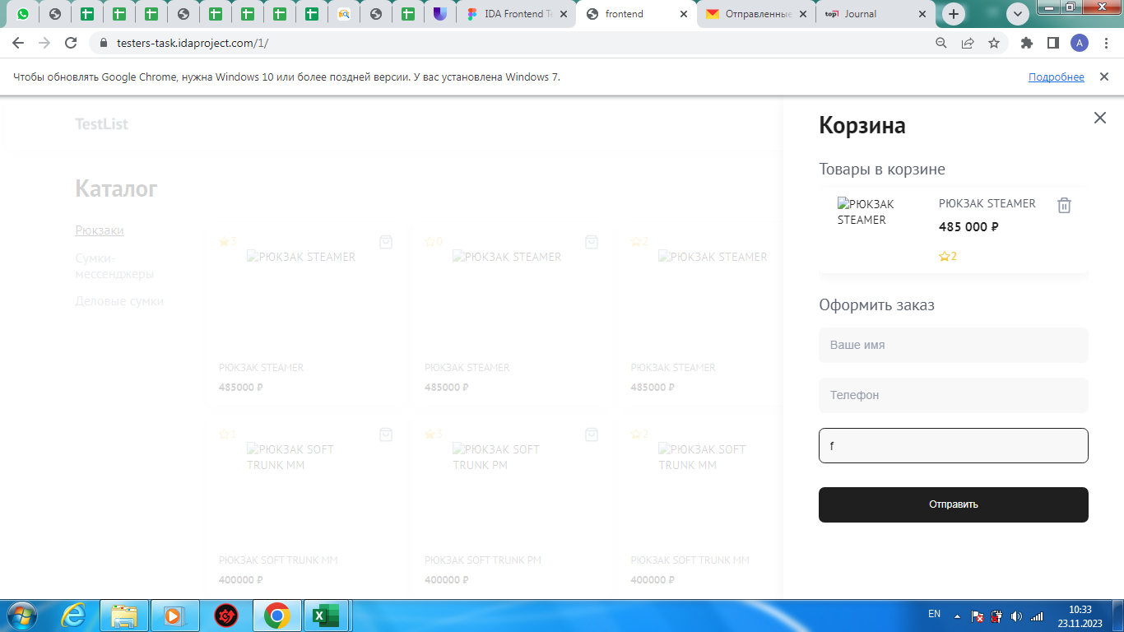
Za41 | Проверка базы данных на ввод валидного адреса в поле ввода "Адрес" (ДЕФЕКТ UX). | New | S4-Minor | P2-Medium | Захарова М.Б. |  | ОС: Windows 7 Браузер: Google Chrome Версия 109.0.5414.120 | Открыть главную страницу сайта https://testers-task.idaproject.com/1/. Товар добавлен в корзину. | 1. Перейти в корзину. 2. В поле ввода "Адрес" ввести некорректный адрес. | 1. Открыта корзина. 2. Данные не введены. Отображается Warning красного цвета с текстом "Введите корректный "Адрес". | 1. Открыта корзина. 2. Данные введены, Warning не отображается. | 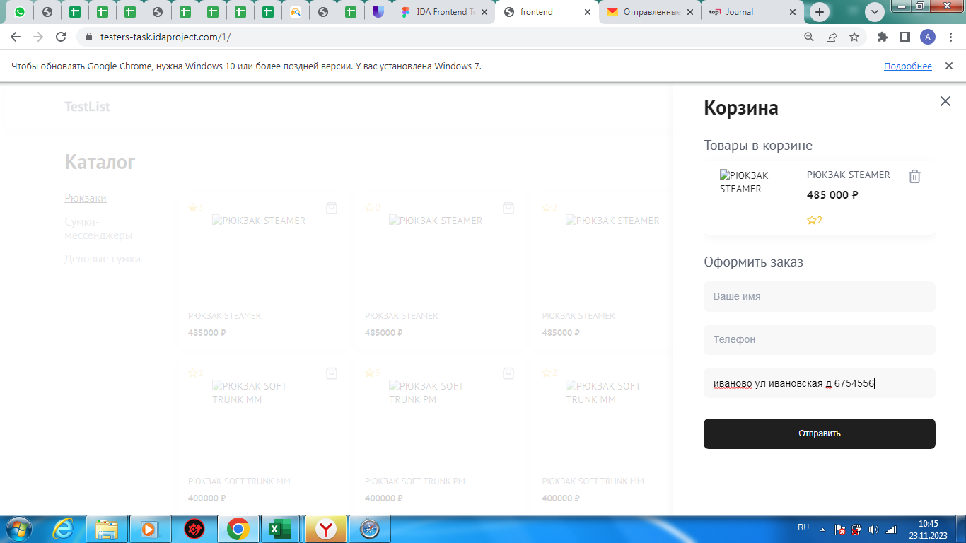
Za42 | Отсутствует ограничение на количество символов в поле ввода "Адрес" при оформлении заказа (ФУНКЦИОНАЛ). | New | S3 - Major | P2-Medium | Захарова М.Б. |  | ОС: Windows 7 Браузер: Google Chrome Версия 109.0.5414.120 | Открыть главную страницу сайта https://testers-task.idaproject.com/1/. Товар добавлен в корзину. | 1. Перейти в корзину. 2. В поле ввода "Адрес" ввести более 300 символов. | Нельзя ввести более 300 символов. Появляется Warning. | Количество вводимых символов не имеет ограничений. Warning не отображается.
Za43 | Отсутствует возможность зарегистрироваться (ДЕФЕКТ UX). | New | S4-Minor | P2-Medium | Захарова М.Б. |  | ОС: Windows 7 Браузер: Google Chrome Версия 109.0.5414.120 |  | Открыть главную страницу сайта https://testers-task.idaproject.com/1/. | В верхней части главной страницы есть клавиша Регистрация. | На главной странице отсутствует клавиша Регистрация.
Za44 | Отсутствует возможность оплатить товар (ДЕФЕКТ UX). | New | S2-Critical | P1-High | Захарова М.Б. |  | ОС: Windows 7 Браузер: Google Chrome Версия 109.0.5414.120 | Открыть главную страницу сайта https://testers-task.idaproject.com/1/. Товар добавлен в корзину. | 1. Перейти в корзину. | В корзине есть кнопка Оплатить товар. | В корзине отсутствует кнопка Оплатить товар.
Za45 | Отсутствует личный кабинет (ДЕФЕКТ UX). | New | S4-Minor | P2-Medium | Захарова М.Б. |  | ОС: Windows 7 Браузер: Google Chrome Версия 109.0.5414.120 |  | Открыть главную страницу сайта https://testers-task.idaproject.com/1/. | В верхней части главной страницы есть иконка профиля. | На главной странице отсутствует иконка профиля.
Za46 | Отсутствует возможность выбора способа доставки товара (ДЕФЕКТ UX). | New | S4-Minor | P2-Medium | Захарова М.Б. |  | ОС: Windows 7 Браузер: Google Chrome Версия 109.0.5414.120 | Открыть главную страницу сайта https://testers-task.idaproject.com/1/. Товар добавлен в корзину. | 1. Перейти в корзину. | В корзине есть дополнительная вкладка - Выбрать способ доставки. | В корзине нет возможности выбрать способ доставки.

